Estructura de propuesta económi
 |  |  |  | PROPUESTA ECONÓMICA
 | 
 |  |  |  | SERVICIO DE LIMPIEZA DE PERSONAL 2024
IT. | CANT. | U.M. | DESCRIPCION
 |  |  |  |  | Contacto: | Contacto:
 |  |  |  |  | Teléfono: | Teléfono:
 |  |  |  |  | Costo Mensual SIN IGV | Costo Mensual SIN IGV
1 | 3 | unidad | Personal de limpieza de 8 horas- de lunes a sábado (48 horas semanales) |  |  | S/ - | ① | Completar la Hoja "Estructura de costos del personal" / Inicialmente el SERVICIO iniciará con 03 personas
2 | 1 | Glb | Costo de Insumos y Materiales: |  |  |  |  | El Proveedor debe colocar el costo de los insumos a TODO COSTO en los siguientes rango de número de personas:
Número de personas |  |  | Rango 1_base | 60 |  | S/ - | ②
 |  |  | Rango 2 | 61-75 |  | S/ -
 |  |  | Rango 3 | 76-90 |  | S/ -
 |  |  | Rango 4 | 91-105 |  | S/ -
 |  |  | Rango 5 | 106-120 |  | S/ -
PRECIO SIN IGV |  |  |  |  |  | S/ - | ①+② | Para efectos de calculo mensual, se tomará el RANGO BASE
Costo Total MENSUAL (CON IGV) |  |  |  |  |  | S/ -

 |  |  |  |  | *INCLIUYE IMPUESTOS | *INCLIUYE IMPUESTOS

Equipamiento
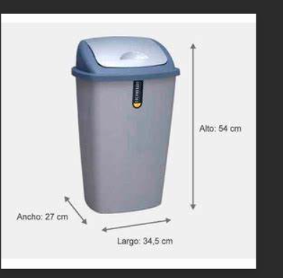


Ítem | Equipamiento que el POSTOR debe considerar dentro de su propuesta entregados al inicio del SERVICIO | Cantidad
1 | Dispensadores de papel de cocina | 2
2 | Dispensador de papel higiénico | 10
3 | Dispensador de jabón de manos cocina | 2
4 | Dispensador de jabón de manos baño | 10
5 | Tachos de basura de cocina grande de 54 LT | 2
tacho de oficina
tacho de baño
tacho de cocina
6 | Tachos de basura de baños de 25 LT | 10
7 | Tachos de basura de oficinas de 25 LT | 20
8 | Equipamiento para la limpieza: Escoba, trapeador, recogedor, balde, desatorador, hisopo de baño, entre otros. Siempre tiene que estar en buen estado
 | Equipamiento que el POSTOR debe considerar dentro de su propuesta entregados al inicio del SERVICIO

